7 年少人口割合予測（2040年）
 | 7 年少人口割合予測（2040年）

 | 時点 2023(R5)年推計（５年毎） |  |  |  |  | 平 均 値 |  | 8.2
 | 単位 ％，％ |  |  |  |  | 標準偏差 |  | 2.5
 | 市町村名 | 指標 | 順位 | 2020年時点 | 市町村名 | 指標 | 順位 | 2020年時点

 | 千葉県 | 10.2 | － | 11.7 | 八街市 | 6.2 | 39 | 9.3
 | 千葉市 | 9.8 | 15 | 11.4 | 印西市 | 14.8 | 1 | 16.4
 | 銚子市 | 4.8 | 51 | 7.7 | 白井市 | 10.6 | 10 | 13.8
 | 市川市 | 9.9 | 14 | 11.6 | 富里市 | 9.0 | 22 | 10.8
 | 船橋市 | 11.1 | 9 | 12.6 | 南房総市 | 6.1 | 41 | 8.4
 | 館山市 | 6.7 | 34 | 9.4 | 匝瑳市 | 6.7 | 34 | 9.9
 | 木更津市 | 11.2 | 7 | 12.6 | 香取市 | 6.4 | 38 | 9.2
 | 松戸市 | 9.8 | 15 | 11.4 | 山武市 | 6.0 | 43 | 8.9
 | 野田市 | 9.7 | 17 | 11.4 | いすみ市 | 6.0 | 43 | 8.9
 | 茂原市 | 7.6 | 30 | 10.0 | 大網白里市 | 8.4 | 25 | 10.6
 | 成田市 | 10.1 | 13 | 12.7 | 酒々井町 | 7.1 | 32 | 9.7
 | 佐倉市 | 9.2 | 20 | 11.0 | 栄町 | 5.4 | 48 | 8.2
 | 東金市 | 8.0 | 26 | 10.4 | 神崎町 | 6.9 | 33 | 8.7
 | 旭市 | 9.0 | 22 | 11.3 | 多古町 | 7.2 | 31 | 9.1
 | 習志野市 | 11.5 | 5 | 12.6 | 東庄町 | 6.6 | 37 | 9.5
 | 柏市 | 11.5 | 5 | 12.5 | 九十九里町 | 4.6 | 53 | 7.6
 | 勝浦市 | 5.5 | 47 | 6.8 | 芝山町 | 5.4 | 48 | 8.6
 | 市原市 | 9.2 | 20 | 11.2 | 横芝光町 | 7.8 | 28 | 10.1
 | 流山市 | 14.8 | 1 | 15.7 | 一宮町 | 10.3 | 11 | 12.1
 | 八千代市 | 11.2 | 7 | 12.9 | 睦沢町 | 8.9 | 24 | 9.8
 | 我孫子市 | 9.3 | 19 | 11.0 | 長生村 | 6.2 | 39 | 9.2
 | 鴨川市 | 7.9 | 27 | 9.3 | 白子町 | 6.7 | 34 | 9.2
 | 鎌ケ谷市 | 9.5 | 18 | 11.4 | 長柄町 | 5.4 | 48 | 7.3
 | 君津市 | 7.7 | 29 | 10.3 | 長南町 | 4.7 | 52 | 7.2
 | 富津市 | 6.1 | 41 | 8.6 | 大多喜町 | 5.8 | 45 | 8.7
 | 浦安市 | 10.2 | 12 | 12.6 | 御宿町 | 4.5 | 54 | 6.8
 | 四街道市 | 12.3 | 3 | 13.3 | 鋸南町 | 5.8 | 45 | 7.4
 | 袖ケ浦市 | 12.2 | 4 | 13.5

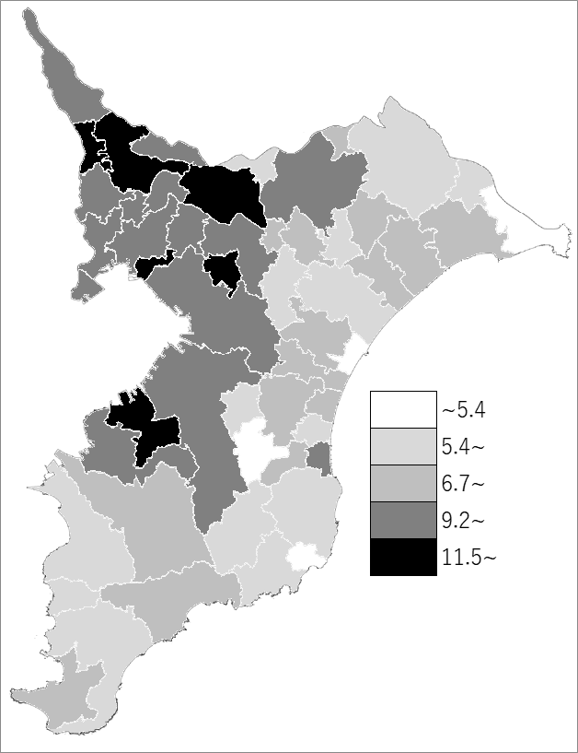
 | 千葉県の推移
2020年 | 11.7
2025年 | 10.8
2030年 | 10.2
2035年 | 10.0
2040年 | 10.2

《備 考》 ・資料出所 国立社会保障･人口問題研究所「日本の地域別将来推計人口(令和5(2023)年推計)」 ・算出方法 コーホート要因法による推計（ある年の男女・年齢別人口を基準として、ここに人口 動態率などの仮定値を当てはめて将来人口を計算する方法） 注）年少人口：15歳未満人口

